②スタンプの作成
外枠 |  |  |  | つくってみよう
挿入→図形→星：１２pt
４㎝ ４㎝
調整ハンドルを上にドラッグ
右クリック→頂点の編集
一番上の頂点を右クリック
頂点を中心にスムージング
山の頂点に左回りで実行
最後の１つは山の線分で「線分を曲げる」
塗りつぶしなし 外枠：赤 太さ2.25ｐ

たいへん
よくでき
ました
文字
挿入→テキスト→ワードアート
 | Alt→N→W（なんとワードアートだ）
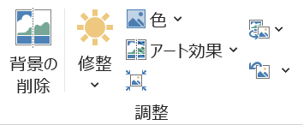
「たいへんよくできました」と入力
 | ARPPOP体B | ２０ｐ | 色：赤

たいへん
よくでき
ました
文字をもっと太くする
図形の書式 → 文字の輪郭を赤
もう一度文字の輪郭 太さ 1.5ｐ

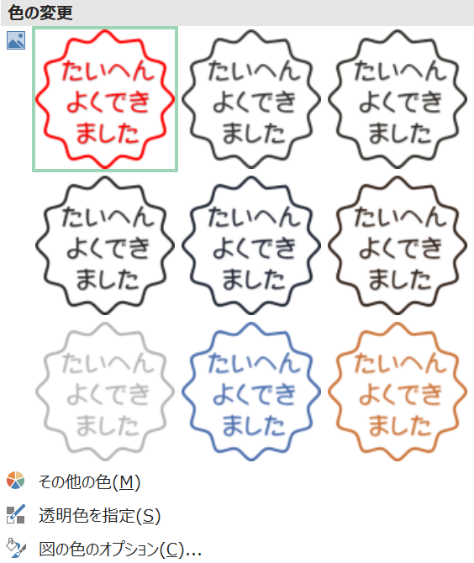
枠の中に移動 微調整はCtrl＋矢印キー
グループ化
コピー → 貼り付け → 図（いちばん右）

③条件付き書式
来場者数 |  |  |  |  |  |  | やってみよう

会場 | ４月 | ５月 | ６月 | ７月 | ８月 | 会場 | ４月 | ５月 | ６月 | ７月 | ８月
会場A | 75 | 90 | 65 | 100 | 87 | 会場A | 75 | 90 | 65 | 100 | 87
会場B | 55 | 31 | 52 | 76 | 250 | 会場B | 55 | 31 | 52 | 76 | 80
会場C | 105 | 97 | 142 | 98 | 180 | 会場C | 105 | 97 | 142 | 98 | 173
会場D | 5 | 46 | 78 | 49 | 90 | 会場D | 5 | 46 | 78 | 49 | 90
会場E | 115 | 95 | 85 | 88 | 140 | 会場E | 115 | 95 | 85 | 88 | 140

 | 50以下 | 青 | 指定の値を含むセルだけを書式設定 |  |  |  |  |  | 範囲指定
 | 100以上 | 赤 |  | 〃 |  |  |  |  | 条件付き書式 → 新しいルール
 | 最高値 | 黄色 | 上位または下位に入る値だけを書式設定

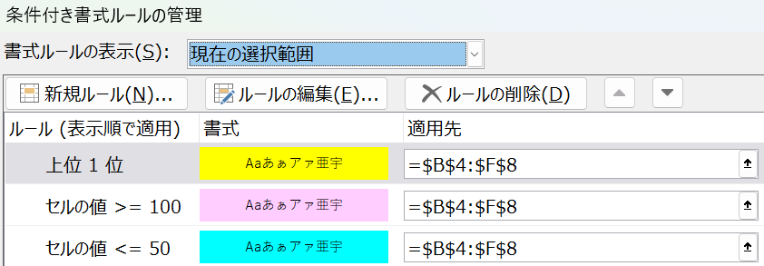
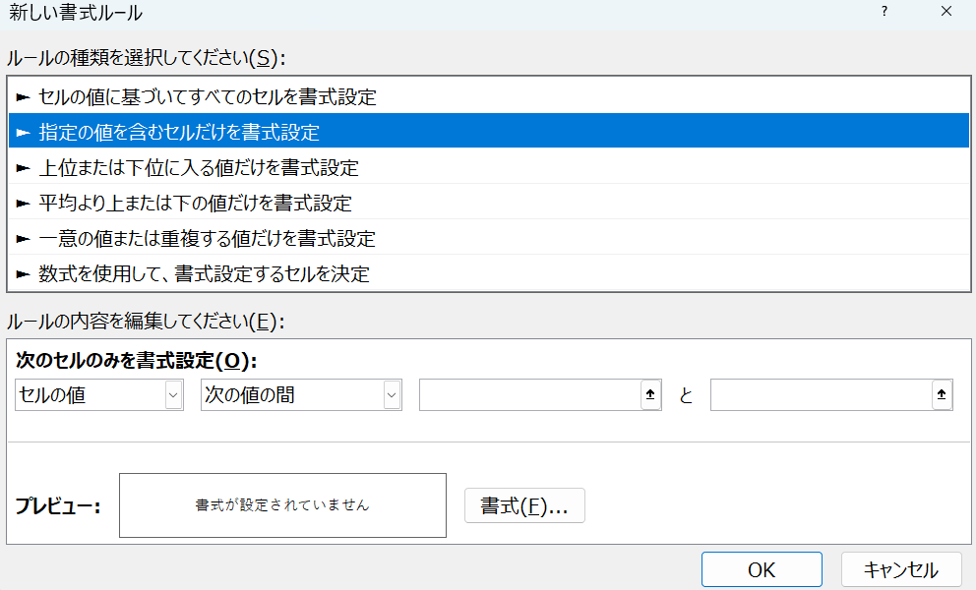

Ctrl→W

